상품제안서
마가방 스트라이프 | 상품코드: S36652

 |  |  |  |  |  |  | 02-713-8555 | www.synergygift.co.kr
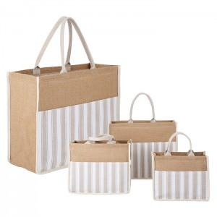

【상세/제작정보】 | <p>※전사인쇄는 별도문의 바랍니다.​</p>

【인쇄/포장옵션】 | 실크 / OPP(비닐)

【공급단가】 | 수량 | 50~ | 100~ | 500~ | 1,000~ | 3,000~
*VAT별도 | 소 | 6,500원 | 6,350원 | 6,150원 | 5,850원 | 5,640원
 | 중 | 7,150원 | 6,980원 | 6,760원 | 6,430원 | 6,210원
 | 대 | 7,800원 | 7,620원 | 7,380원 | 7,020원 | 6,780원

【상품 URL】 | https://www.synergygift.co.kr:443/src/goods_detail.php?gdno=36652

